성상 예시
<성상 및 형상 작성 예시>

압인(새김) 이란?
글자,무늬 등 마스크에 새김이 있는 것
압인이 있는 마스크의 경우에는
의약외품 품목 신고가 아닌 품목허가 대상입니다.
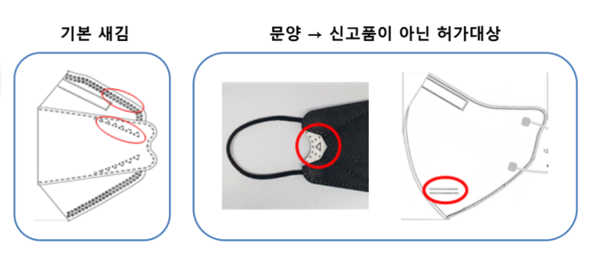
종류 |  |  | 성상 예시
3단 가로접이식 | 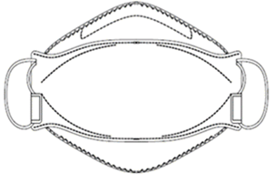 | 품목 신고 (보건용 마스크) | 흰색의 본체에 코편이 있고, 양 측면에 흰색의 탄력성이 있는 끈 등이 있으며 냄새는 거의 없다. 이 의약외품은 미립자 상태의 면 등 이물이 함유하지 않는다.
 |  | 품목 허가 | <마스크에 새김O> 마스크에 글자 등 새김이 있는 OO 색의 3단 가로접이식 본체에 코편이 있고, 양 측면에 ◇◇색의 끈이 있는 부직포 마스크
 |  |  | <마스크에 새김 X> OO 색의 3단 가로접이식 본체에 코편이 있고, 양 측면에 ◇◇색의 끈이 있는 부직포 마스크
2단 세로접이식 | 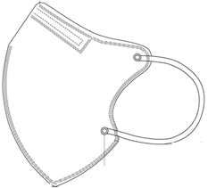 | 품목 신고 (보건용 마스크) | 흰색의 본체에 코편이 있고, 양 측면에 흰색의 탄력성이 있는 끈 등이 있으며 냄새는 거의 없다. 이 의약외품은 미립자 상태의 면 등 이물이 함유하지 않는다.
 |  | 품목 허가 | <마스크에 새김 O> 마스크에 글자 등 새김이 있는 OO 색의 2단 세로접이식 본체에 코편이 있고, 양 측면에 ◇◇색의 끈이 있는 부직포 마스크
 |  |  | <마스크에 새김X> OO 색의 2단 세로접이식 본체에 코편이 있고, 양 측면에 ◇◇색의 끈이 있는 부직포 마스크
평판용 마스크 |  | 품목 신고 (비말차단용 마스크) | 이 의약외품은 흰색의 수평으로 주름이 있는 직사각형 본체에 코편이 있고, 양 측면에 탄력성이 있는 흰색의 끈 등이 있으며 냄새는 거의 없다. 이 의약외품은 미립자 상태의 면 등 이물이 함유하지 않는다.
 |  | 품목 신고 (수술용 마스크) | 흰색의 수평으로 주름이 있는 직사각형 본체에 코편이 있고, 양 측면에 탄력성이 있는 흰색의 귀끈 또는 머리에 묶거나 고정할 수 있는 흰색의 끈이 있으며 냄새는 거의 없다. 이 의약외품은 미립자 상태의 면 등 이물이 함유하지 않는다.
 |  | 품목 허가 | <마스크에 새김 O> 마스크에 글자 등 새김이 있는 OO 색의 수평으로 〇겹 주름이 있는 직사각형 본체에 코편이 있고, 양 측면에 ◇◇색의 끈이 있는 부직포 마스크
 |  |  | <마스크에 새김 X> OO 색의 수평으로 〇겹 주름이 있는 직사각형 본체에 코편이 있고, 양 측면에 ◇◇색의 끈이 있는 부직포 마스크
* 본 성상 예시는 KQC 및 의약외품 마스크 온라인 민원설명회(2021.04)자료를 참고하여 작성되었습니다.

형상 예시
<성상 및 형상 작성 예시>

 |  |  |  | 마스크 형상 참고사항
 |  |  |  | 종류 | 세로길이
 |  |  |  | 특대형 | 171 mm 이상
 |  |  |  | 대형 | 150 ~ 170 mm
 |  |  |  | 중형 | 136 ~149 mm
 |  |  |  | 소형 | 135 mm 이하

종류 | 마스크예시 | 구성부위 | 설명 |  |  | 치수 (단위, mm)
3단 가로접이식 | 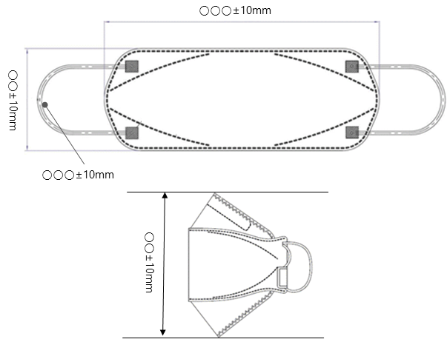 | 본체 | 가로 | 마스크 본체가 3단 가로접이식으로 접혀진 상태에서 가로로 가장 긴 길이 |  | ☆☆☆ ± 10 mm

 |  |  | 세로 | 마스크 본체를 펼친 후, 좌우 대칭이 되도록 접혀진 상태에서 세로로 가장 긴 길이 |  | ☆☆☆ ± 10 mm

 |  | 고정용 끈 | 길이 | 본체에서 끈의 접합부 끝점을 잘라서 잴 때의 길이 |  | 좌, 우 각각 ☆☆☆ ± 10 %

2단 세로접이식 | 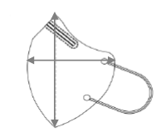 | 본체 | 가로 | 마스크 본체가 2단 세로접이식으로 접혀진 상태에서 가로로 가장 긴 길이 |  | ☆☆☆ ± 10 mm

 |  |  | 세로 | 마스크 본체가 2단 세로접이식으로 접혀진 상태에서 세로로 가장 긴 길이 |  | ☆☆☆ ± 10 mm

 |  | 고정용 끈 | 길이 | 본체에서 끈의 접합부 끝점을 잘라서 잴 때의 길이 |  | 좌, 우 각각 ☆☆☆± 10 %

평판형 | 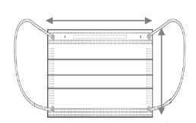 | 본체 | 가로 | 마스크 본체의 가로길이 |  | ☆☆☆ ± 10 mm

 |  |  | 세로 | 마스크 본체의 세로길이 |  | ☆☆☆ ± 10 mm

 |  | 고정용 끈 | 길이 | 본체에서 끈의 접합부 끝점을 잘라서 잴 때의 길이 |  | 좌, 우 각각 ☆☆☆± 10 %

* 본 형상 예시는 KQC 및 의약외품 마스크 온라인 민원설명회(2021.04)자료를 참고하여 작성되었습니다.

